Titel
Statistischer
Bericht

 | A I 5 – hj 1 / 25

 | Einwohnerregisterstatistik Berlin 30. Juni 2025

 | Bestand - Grunddaten

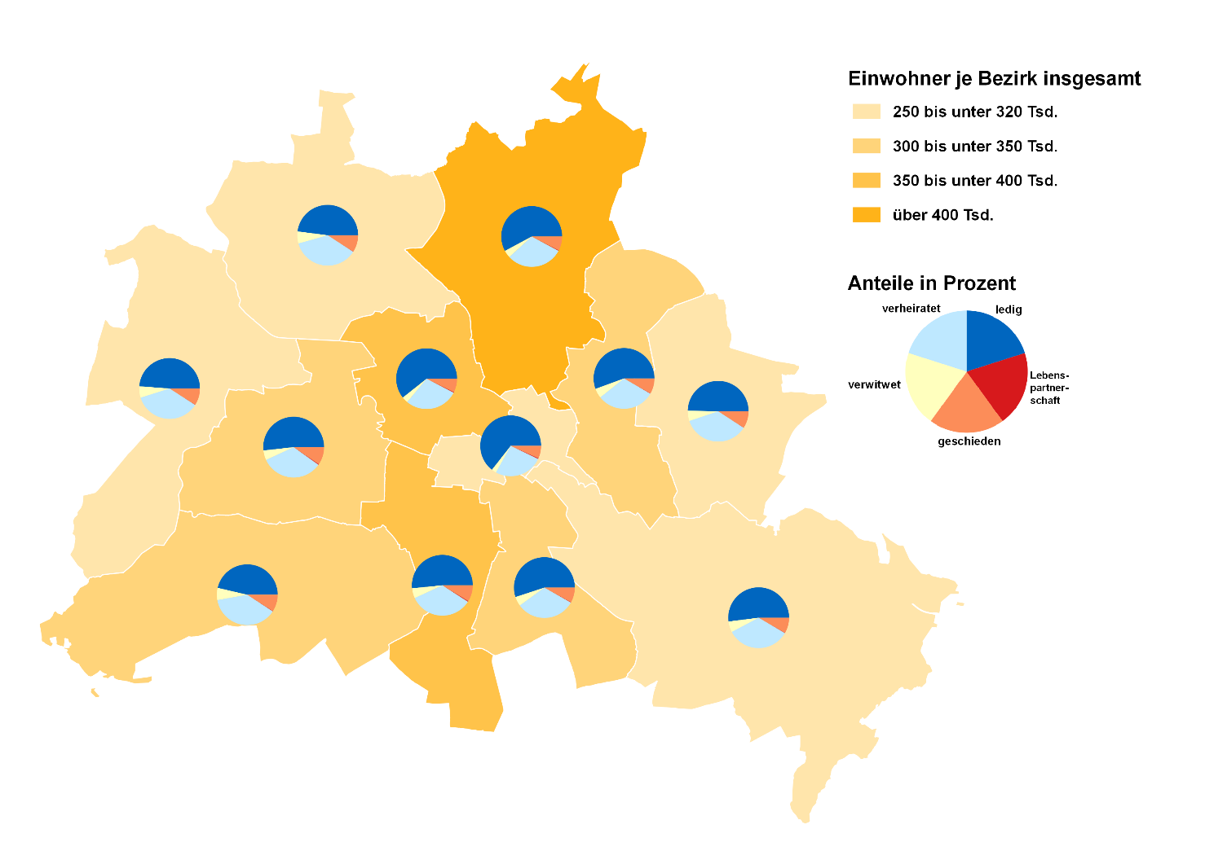
 | Melderechtlich registrierte Einwohnerinnen und Einwohner am Ort der Hauptwohnung am 30.06.2025 nach Bezirken und Familienstand

Inhaltsverzeichnis
Statistischer Bericht
A I 5 – hj 1/ 25
Inhaltsverzeichnis
 |  | Seite |  |  | Seite
 | Metadaten zu dieser Statistik
 | (externer Link)

 | Grafiken |  |  | Tabellen

1 | Ausländische Einwohnerinnen und Einwohner |  | 1 | Deutsche und ausländische Einwohnerinnen
 | in Berlin am 30.06.2025 nach Teilkontinenten |  |  | und Einwohner in Berlin seit 2000 nach
 | in Prozent | 22 |  | Geschlecht | 4
2 | Bezirke und Ortsteile von Berlin…………………... | 23 | 2 | Einwohnerinnen und Einwohner in Berlin
 |  |  |  | seit 2000 nach Altersgruppen | 4
 |  |  | 3 | Deutsche und ausländische Einwohnerinnen
 |  |  |  | und Einwohner in Berlin seit 2014 nach
 |  |  |  | Bezirken | 5
 |  |  | 4 | Durchschnittsalter der Einwohnerinnen und
 |  |  |  | Einwohner in Berlin seit 2014 nach Bezirken
 |  |  |  | in Jahren | 5
 |  |  | 5 | Deutsche und ausländische Einwohnerinnen
 |  |  |  | und Einwohner in Berlin am 30.06.2025 nach
 |  |  |  | Bezirken, Altersgruppen und Familienstand | 6
 |  |  | 6 | Deutsche und ausländische Einwohnerinnen
 |  |  |  | und Einwohner in Berlin am 30.06.2025 nach
 |  |  |  | Bezirken, Altersgruppen und Geschlecht | 7
 |  |  | 7 | Einwohnerinnen und Einwohner mit bzw. ohne
 |  |  |  | Migrationshintergrund in Berlin am 30.06.2025
 |  |  |  | nach Bezirken und Geschlecht | 10
 |  |  | 8 | Einwohnerinnen und Einwohner mit bzw. ohne
 |  |  |  | Migrationshintergrund in Berlin am 30.06.2025
 |  |  |  | nach Bezirken und Wohnlagen | 11
 |  |  | 9 | Einwohnerinnen und Einwohner mit Migra-
 |  |  |  | tionshintergrund in Berlin am 30.06.2025
 |  |  |  | nach Bezirken, ausgewählten Herkunfts-
 |  |  |  | gebieten und Geschlecht | 12
 |  |  | 10 | Ausländische Einwohnerinnen und Einwohner
 |  |  |  | in Berlin am 30.06.2025 nach Land der Staats-
 |  |  |  | angehörigkeit, Geschlecht und Altersgruppen | 18
 |  |  | 11 | Einwohnerinnen und Einwohner in Berlin
 |  |  |  | am 30.06.2025 nach Ortsteilen und Alters-
 |  |  |  | gruppen | 24
 |  |  | 12 | Einwohnerinnen und Einwohner mit Migra-
 |  |  |  | tionshintergrund in Berlin am 30.06.2025
 |  |  |  | nach Ortsteilen und Altersgruppen | 27
 |  |  | 13 | Ausländische Einwohnerinnen und Einwohner
 |  |  |  | in Berlin am 30.06.2025 nach Ortsteilen und
 |  |  |  | Altersgruppen | 30
 |  |  | 14 | Einwohnerinnen und Einwohner in Berlin
 |  |  |  | am 30.06.2025 nach Postleitzahlen, Bezirken
 |  |  |  | und Altersgruppen | 33
 |  |  | 15 | Deutsche und ausländische Einwohnerinnen
 |  |  |  | und Einwohner in Berlin am 30.06.2025 nach
 |  |  |  | Bezirken und Religionsgemeinschafts-
 |  |  |  | zugehörigkeit | 37

T10 G1
10 Ausländische Einwohnerinnen und Einwohner ¹ in Berlin am 30. Juni 2025 nach Land der Staatsangehörigkeit, Geschlecht und Altersgruppen

Land der Staatsangehörigkeit |  | Insgesamt |  |  |  |  | Darunter weiblich
 |  | ins- gesamt | davon im Alter von ... bis unter … Jahren |  |  |  | zu- sammen | davon im Alter von ... bis unter … Jahren
 |  |  | unter 15 | 15 - 45 | 45 - 65 | 65 und mehr |  | unter 15 | 15 - 45 | 45 - 65 | 65 und mehr

 |  | Europa
Europäische Union (EU)
 | Belgien | 2228 | 114 | 1585 | 406 | 123 | 960 | 56 | 694 | 154 | 56
 | Bulgarien | 31717 | 5400 | 16782 | 8167 | 1368 | 16312 | 2632 | 8686 | 4171 | 823
 | Dänemark | 2576 | 146 | 1468 | 580 | 382 | 1326 | 52 | 813 | 263 | 198
 | Estland | 934 | 92 | 668 | 141 | 33 | 564 | 46 | 402 | 98 | 18
 | Finnland | 1965 | 100 | 1157 | 391 | 317 | 1269 | 51 | 747 | 210 | 261
 | Frankreich | 18897 | 839 | 12788 | 3831 | 1439 | 9511 | 432 | 6667 | 1680 | 732
 | Griechenland | 14175 | 912 | 7510 | 3724 | 2029 | 6717 | 440 | 3693 | 1626 | 958
 | Irland | 4583 | 117 | 3416 | 817 | 233 | 1805 | 77 | 1381 | 249 | 98
 | Italien | 33822 | 1644 | 22443 | 7383 | 2352 | 14979 | 806 | 10578 | 2854 | 741
 | Kroatien | 13235 | 735 | 5375 | 4162 | 2963 | 6665 | 387 | 2605 | 1893 | 1780
 | Lettland | 3596 | 267 | 2088 | 1007 | 234 | 1917 | 145 | 1085 | 543 | 144
 | Litauen | 3136 | 219 | 1820 | 827 | 270 | 1920 | 99 | 1079 | 514 | 228
 | Luxemburg | 1027 | 25 | 868 | 85 | 49 | 569 | 22 | 482 | 41 | 24
 | Malta | 153 | 9 | 106 | 32 | 6 | 67 | 3 | 45 | 16 | 3
 | Niederlande | 6893 | 354 | 4056 | 1650 | 833 | 3015 | 167 | 1885 | 563 | 400
 | Österreich | 11740 | 418 | 6432 | 3084 | 1806 | 6105 | 202 | 3628 | 1384 | 891
 | Polen | 51404 | 3499 | 24586 | 17647 | 5672 | 27743 | 1686 | 13133 | 9529 | 3395
 | Portugal | 6903 | 440 | 4529 | 1611 | 323 | 2887 | 203 | 1915 | 600 | 169
 | Rumänien | 30680 | 6442 | 18254 | 5489 | 495 | 14085 | 3171 | 8246 | 2371 | 297
 | Schweden | 4147 | 276 | 2676 | 879 | 316 | 2104 | 154 | 1428 | 336 | 186
 | Slowakei | 1553 | 102 | 1079 | 335 | 37 | 874 | 44 | 580 | 226 | 24
 | Slowenien | 1512 | 81 | 884 | 319 | 228 | 762 | 44 | 442 | 159 | 117
 | Spanien | 15745 | 800 | 10837 | 3577 | 531 | 7744 | 412 | 5392 | 1641 | 299
 | Tschechien | 2812 | 200 | 1755 | 674 | 183 | 1616 | 80 | 1010 | 400 | 126
 | Ungarn | 6647 | 514 | 4227 | 1554 | 352 | 3556 | 243 | 2374 | 771 | 168
 | Zypern | 526 | 33 | 378 | 99 | 16 | 239 | 15 | 164 | 50 | 10
 | Ehemalige Tschechoslowakei2 | 31 | – | 6 | 6 | 19 | 12 | – | 3 | 3 | 6
 | Zusammen | 272637 | 23778 | 157773 | 68477 | 22609 | 135323 | 11669 | 79157 | 32345 | 12152
Nicht-EU-Länder
 | Albanien | 6852 | 1123 | 5047 | 627 | 55 | 2850 | 523 | 2074 | 234 | 19
 | Belarus | 2711 | 181 | 1755 | 639 | 136 | 1711 | 101 | 1031 | 482 | 97
 | Bosnien und Herzegowina | 12764 | 1843 | 5802 | 3378 | 1741 | 6396 | 918 | 2887 | 1642 | 949
 | Island | 618 | 24 | 462 | 97 | 35 | 279 | 15 | 224 | 34 | 6
 | Kosovo3 | 6577 | 668 | 3561 | 1874 | 474 | 2983 | 322 | 1653 | 789 | 219
 | Liechtenstein | 48 | 3 | 33 | 9 | 3 | 29 | – | 20 | 6 | 3
 | Moldau, Republik | 5572 | 1784 | 2792 | 860 | 136 | 3002 | 890 | 1563 | 469 | 80
 | Montenegro3 | 707 | 45 | 376 | 193 | 93 | 305 | 27 | 170 | 64 | 44
 | Nordmazedonien | 8677 | 1040 | 4479 | 2548 | 610 | 3773 | 492 | 1940 | 1039 | 302
 | Norwegen | 1936 | 41 | 1360 | 378 | 157 | 1020 | 28 | 742 | 162 | 88
 | Russische Föderation | 36610 | 4417 | 21563 | 7666 | 2964 | 20774 | 2160 | 12186 | 4614 | 1814
 | Schweiz | 5622 | 142 | 3599 | 1254 | 627 | 2914 | 75 | 1941 | 578 | 320
 | Serbien4 | 21138 | 2827 | 10359 | 5493 | 2459 | 10466 | 1378 | 5159 | 2573 | 1356
 | Türkei | 108707 | 4852 | 45658 | 39361 | 18836 | 50581 | 2253 | 20217 | 17752 | 10359
 | Ukraine | 71838 | 11045 | 38247 | 15625 | 6921 | 43184 | 5474 | 22372 | 10511 | 4827
 | Vereinigtes Königreich | 14718 | 465 | 10032 | 3192 | 1029 | 5734 | 216 | 4212 | 961 | 345
 | Britische Überseegebiete in Europa | 37 | – | 34 | – | 3 | 21 | – | 18 | – | 3
 | Sonstiges Europa5 | 15 | – | 15 | – | – | 6 | – | 6 | – | –
 | Ehemalige Sowjetunion2 | 203 | – | 19 | 104 | 80 | 104 | – | 12 | 55 | 37
 | Zusammen | 305350 | 30500 | 155193 | 83298 | 36359 | 156132 | 14872 | 78427 | 41965 | 20868
 | Europa zusammen | 577987 | 54278 | 312966 | 151775 | 58968 | 291455 | 26541 | 157584 | 74310 | 33020

 |  | Afrika
Nordafrika
 | Ägypten | 7396 | 911 | 5510 | 817 | 158 | 2776 | 447 | 1998 | 295 | 36
 | Algerien | 1462 | 97 | 965 | 330 | 70 | 551 | 45 | 393 | 87 | 26
 | Libyen | 2623 | 445 | 1409 | 619 | 150 | 891 | 227 | 390 | 205 | 69
 | Marokko | 2626 | 133 | 1932 | 493 | 68 | 1327 | 71 | 951 | 269 | 36
 | Tunesien | 4353 | 202 | 3458 | 564 | 129 | 1812 | 117 | 1460 | 180 | 55
 | Zusammen | 18460 | 1788 | 13274 | 2823 | 575 | 7357 | 907 | 5192 | 1036 | 222
Westafrika
 | Benin | 931 | 205 | 636 | 81 | 9 | 304 | 99 | 185 | 20 | –
 | Burkina Faso | 408 | 67 | 279 | 53 | 9 | 140 | 29 | 75 | 27 | 9
 | Cabo Verde | 27 | 4 | 16 | 4 | 3 | 17 | – | 10 | 4 | 3
 | Côte d'Ivoire | 279 | 24 | 157 | 78 | 20 | 108 | 18 | 66 | 24 | –
 | Gambia | 858 | 73 | 639 | 136 | 10 | 159 | 29 | 108 | 22 | –
 | Ghana | 4650 | 698 | 2692 | 1013 | 247 | 1937 | 335 | 1044 | 480 | 78
 | Guinea | 1755 | 333 | 1280 | 115 | 27 | 642 | 147 | 439 | 44 | 12
 | Guinea-Bissau | 140 | 18 | 92 | 30 | – | 56 | 12 | 29 | 15 | –
 | Liberia | 78 | 6 | 34 | 28 | 10 | 23 | 3 | 13 | 3 | 4
 | Mali | 237 | 32 | 183 | 16 | 6 | 59 | 16 | 40 | – | 3
 | Mauretanien | 66 | 6 | 50 | 6 | 4 | 28 | 6 | 18 | – | 4
 | Niger | 103 | 16 | 74 | 10 | 3 | 32 | 7 | 25 | – | –
 | Nigeria | 6131 | 1188 | 3866 | 1016 | 61 | 2387 | 574 | 1523 | 278 | 12
 | Senegal | 591 | 48 | 348 | 165 | 30 | 185 | 24 | 122 | 32 | 7
 | Sierra Leone | 313 | 32 | 205 | 55 | 21 | 111 | 17 | 73 | 18 | 3
 | Togo | 377 | 56 | 211 | 110 | – | 173 | 32 | 92 | 49 | –
 | Zusammen | 16944 | 2806 | 10762 | 2916 | 460 | 6361 | 1348 | 3862 | 1016 | 135
Zentralafrika
 | Äquatorialguinea | 61 | 11 | 35 | 9 | 6 | 31 | 8 | 14 | 6 | 3
 | Gabun | 49 | 9 | 37 | 3 | – | 32 | 6 | 23 | 3 | –
 | Kamerun | 4482 | 875 | 2939 | 635 | 33 | 2183 | 435 | 1509 | 218 | 21
 | Kongo | 211 | 22 | 123 | 57 | 9 | 106 | 10 | 63 | 27 | 6
 | Kongo, Demokratische Republik | 356 | 41 | 194 | 103 | 18 | 173 | 19 | 98 | 47 | 9
 | Sudan | 667 | 92 | 402 | 132 | 41 | 278 | 44 | 170 | 54 | 10
 | Südsudan | 55 | 6 | 39 | 10 | – | 21 | – | 14 | 7 | –
 | Tschad | 126 | 13 | 85 | 22 | 6 | 26 | 4 | 19 | 3 | –
 | Ehemaliger Sudan2 | 58 | 9 | 21 | 22 | 6 | 18 | 6 | 9 | 3 | –
 | Zusammen | 6065 | 1078 | 3875 | 993 | 119 | 2868 | 532 | 1919 | 368 | 49
Ostafrika
 | Äthiopien | 695 | 75 | 436 | 151 | 33 | 339 | 31 | 221 | 74 | 13
 | Burundi | 63 | 3 | 57 | – | 3 | 33 | – | 33 | – | –
 | Dschibuti | 33 | 6 | 13 | 14 | – | 20 | 3 | 10 | 7 | –
 | Eritrea | 1891 | 578 | 1212 | 88 | 13 | 732 | 294 | 408 | 24 | 6
 | Kenia | 2117 | 301 | 1423 | 348 | 45 | 1299 | 164 | 890 | 212 | 33
 | Madagaskar | 208 | – | 167 | 38 | 3 | 131 | – | 116 | 15 | –
 | Mauritius | 162 | 7 | 130 | 16 | 9 | 80 | 4 | 63 | 10 | 3
 | Ruanda | 183 | 7 | 176 | – | – | 93 | – | 93 | – | –
 | Seychellen | 11 | – | 8 | – | 3 | 11 | – | 8 | – | 3
 | Somalia | 1263 | 374 | 809 | 68 | 12 | 560 | 171 | 348 | 38 | 3
 | Tansania, Vereinigte Republik | 323 | 32 | 232 | 38 | 21 | 166 | 12 | 129 | 19 | 6
 | Uganda | 405 | 34 | 310 | 58 | 3 | 230 | 18 | 172 | 40 | –
 | Zusammen | 7354 | 1417 | 4973 | 819 | 145 | 3694 | 697 | 2491 | 439 | 67

 |  | Afrika
Südliches Afrika
 | Angola | 641 | 55 | 340 | 201 | 45 | 297 | 28 | 170 | 81 | 18
 | Lesotho | 15 | – | 3 | 12 | – | 9 | – | – | 9 | –
 | Malawi | 36 | 6 | 27 | – | 3 | 15 | 3 | 12 | – | –
 | Mosambik | 425 | 21 | 167 | 225 | 12 | 173 | 9 | 99 | 65 | –
 | Namibia | 101 | 3 | 81 | 17 | – | 67 | – | 57 | 10 | –
 | Sambia | 120 | 3 | 87 | 30 | – | 63 | 3 | 45 | 15 | –
 | Simbabwe | 357 | 28 | 296 | 27 | 6 | 202 | 9 | 178 | 12 | 3
 | Südafrika | 1315 | 84 | 926 | 256 | 49 | 615 | 44 | 420 | 126 | 25
 | Zusammen | 3010 | 200 | 1927 | 768 | 115 | 1441 | 96 | 981 | 318 | 46
Sonstiges Afrika⁵ |  | 60 | 3 | 42 | 12 | 3 | 32 | – | 23 | 6 | 3
 | Zusammen | 60 | 3 | 42 | 12 | 3 | 32 | – | 23 | 6 | 3
 | Afrika zusammen | 51893 | 7292 | 34853 | 8331 | 1417 | 21753 | 3580 | 14468 | 3183 | 522

 |  | Amerika
Nordamerika
 | Kanada | 4116 | 142 | 2943 | 850 | 181 | 2106 | 71 | 1585 | 360 | 90
 | Vereinigte Staaten / USA | 21208 | 855 | 13379 | 4962 | 2012 | 10217 | 446 | 6951 | 2025 | 795
 | Zusammen | 25324 | 997 | 16322 | 5812 | 2193 | 12323 | 517 | 8536 | 2385 | 885
Mittelamerika und Karibik
 | Barbados | 33 | 3 | 12 | 12 | 6 | 12 | – | 6 | 6 | –
 | Costa Rica | 364 | 15 | 286 | 57 | 6 | 176 | 3 | 135 | 35 | 3
 | Dominica | 47 | – | 30 | 14 | 3 | 20 | – | 12 | 8 | –
 | Dominikanische Republik | 518 | 28 | 322 | 135 | 33 | 301 | 15 | 175 | 82 | 29
 | El Salvador | 207 | 6 | 178 | 17 | 6 | 106 | 3 | 93 | 7 | 3
 | Guatemala | 233 | 17 | 176 | 33 | 7 | 115 | 8 | 92 | 12 | 3
 | Haiti | 52 | 3 | 29 | 14 | 6 | 20 | – | 10 | 7 | 3
 | Honduras | 335 | 7 | 309 | 19 | – | 175 | 3 | 159 | 13 | –
 | Jamaika | 146 | 16 | 65 | 46 | 19 | 55 | 6 | 28 | 12 | 9
 | Kuba | 1135 | 37 | 516 | 509 | 73 | 520 | 15 | 257 | 242 | 6
 | Mexiko | 3729 | 88 | 3190 | 377 | 74 | 1948 | 50 | 1646 | 208 | 44
 | Nicaragua | 157 | – | 122 | 26 | 9 | 80 | – | 58 | 13 | 9
 | Panama | 86 | – | 64 | 19 | 3 | 42 | – | 33 | 6 | 3
 | St. Lucia | 13 | – | 7 | 6 | – | 7 | – | 4 | 3 | –
 | Trinidad und Tobago | 75 | 3 | 44 | 28 | – | 43 | 3 | 24 | 16 | –
 | Zusammen | 7130 | 223 | 5350 | 1312 | 245 | 3620 | 106 | 2732 | 670 | 112
Südamerika
 | Argentinien | 3140 | 65 | 2767 | 257 | 51 | 1500 | 30 | 1333 | 122 | 15
 | Bolivien, Plurinationaler Staat | 344 | 3 | 259 | 53 | 29 | 179 | 3 | 135 | 25 | 16
 | Brasilien | 8797 | 554 | 6815 | 1249 | 179 | 4658 | 281 | 3466 | 775 | 136
 | Chile | 3100 | 57 | 2551 | 379 | 113 | 1462 | 39 | 1217 | 165 | 41
 | Ecuador | 712 | 6 | 591 | 96 | 19 | 365 | 3 | 303 | 49 | 10
 | Kolumbien | 3614 | 103 | 3015 | 412 | 84 | 1895 | 70 | 1573 | 202 | 50
 | Paraguay | 128 | – | 101 | 23 | 4 | 81 | – | 61 | 20 | –
 | Peru | 1781 | 68 | 1015 | 571 | 127 | 994 | 36 | 577 | 312 | 69
 | Uruguay | 310 | 18 | 251 | 25 | 16 | 161 | 6 | 135 | 16 | 4
 | Venezuela, Bolivarische Republik | 1289 | 89 | 908 | 216 | 76 | 635 | 36 | 430 | 111 | 58
 | Zusammen | 23215 | 963 | 18273 | 3281 | 698 | 11930 | 504 | 9230 | 1797 | 399
Sonstiges Amerika⁵ |  | 79 | – | 44 | 25 | 10 | 16 | – | 7 | 9 | –
 | Zusammen | 79 | – | 44 | 25 | 10 | 16 | – | 7 | 9 | –
 | Amerika zusammen | 55748 | 2183 | 39989 | 10430 | 3146 | 27889 | 1127 | 20505 | 4861 | 1396

 |  | Asien
Vorderasien
 | Armenien | 2199 | 446 | 1238 | 378 | 137 | 1205 | 226 | 680 | 216 | 83
 | Aserbaidschan | 3236 | 456 | 2039 | 607 | 134 | 1510 | 234 | 934 | 262 | 80
 | Bahrain | 56 | 7 | 49 | – | – | 25 | – | 25 | – | –
 | Georgien | 4571 | 732 | 3047 | 672 | 120 | 2465 | 320 | 1753 | 328 | 64
 | Irak | 9170 | 1987 | 5447 | 1525 | 211 | 3595 | 938 | 1919 | 639 | 99
 | Iran, Islamische Republik | 13619 | 1153 | 9750 | 1898 | 818 | 6307 | 569 | 4590 | 829 | 319
 | Israel | 4956 | 425 | 2968 | 1068 | 495 | 2102 | 197 | 1257 | 395 | 253
 | Jemen | 1415 | 256 | 982 | 151 | 26 | 565 | 136 | 358 | 59 | 12
 | Jordanien | 1761 | 118 | 1182 | 362 | 99 | 797 | 63 | 538 | 159 | 37
 | Katar | 19 | – | 16 | – | 3 | 3 | – | 3 | – | –
 | Kuwait | 63 | 3 | 33 | 21 | 6 | 27 | 3 | 12 | 9 | 3
 | Libanon | 9779 | 1102 | 5426 | 2766 | 485 | 3921 | 532 | 2032 | 1131 | 226
 | Oman | 19 | – | 19 | – | – | 4 | – | 4 | – | –
 | Palästinänsische Gebiete6 | 963 | 130 | 653 | 159 | 21 | 346 | 56 | 222 | 59 | 9
 | Saudi-Arabien | 532 | 86 | 383 | 48 | 15 | 227 | 50 | 168 | 6 | 3
 | Syrien, Arabische Republik | 43716 | 10515 | 25741 | 5975 | 1485 | 17917 | 4972 | 9323 | 2904 | 718
 | Vereinigte Arabische Emirate | 58 | 6 | 40 | 12 | – | 22 | – | 16 | 6 | –
 | Zusammen | 96132 | 17422 | 59013 | 15642 | 4055 | 41038 | 8296 | 23834 | 7002 | 1906
Ost- und Zentralasien
 | Afghanistan | 24794 | 6029 | 16370 | 1869 | 526 | 9144 | 2829 | 5133 | 923 | 259
 | China7 | 16245 | 587 | 12935 | 2257 | 466 | 9383 | 307 | 7545 | 1290 | 241
 | Japan | 4241 | 218 | 2550 | 1135 | 338 | 2694 | 112 | 1560 | 785 | 237
 | Kasachstan | 2245 | 138 | 1213 | 686 | 208 | 1321 | 68 | 755 | 395 | 103
 | Kirgisistan | 638 | 43 | 438 | 120 | 37 | 397 | 9 | 291 | 75 | 22
 | Korea, Demokr. Volksrepublik | 103 | – | 35 | 47 | 21 | 48 | – | 23 | 19 | 6
 | Korea, Republik | 5700 | 318 | 4138 | 918 | 326 | 3528 | 149 | 2626 | 568 | 185
 | Mongolei | 1371 | 123 | 731 | 472 | 45 | 932 | 56 | 468 | 378 | 30
 | Tadschikistan | 443 | 52 | 348 | 25 | 18 | 205 | 20 | 151 | 19 | 15
 | Turkmenistan | 1401 | 221 | 1051 | 115 | 14 | 547 | 98 | 386 | 56 | 7
 | Usbekistan | 950 | 104 | 667 | 140 | 39 | 430 | 55 | 274 | 75 | 26
 | Zusammen | 58131 | 7833 | 40476 | 7784 | 2038 | 28629 | 3703 | 19212 | 4583 | 1131
Süd- und Südostasien
 | Bangladesch | 3354 | 346 | 2557 | 430 | 21 | 1192 | 148 | 904 | 137 | 3
 | Indien | 45189 | 3105 | 40659 | 1261 | 164 | 16143 | 1549 | 14128 | 398 | 68
 | Indonesien | 2984 | 150 | 2382 | 359 | 93 | 1535 | 66 | 1207 | 208 | 54
 | Kambodscha | 257 | 52 | 169 | 36 | – | 144 | 15 | 106 | 23 | –
 | Laos, Demokr. Volksrepublik | 72 | – | 42 | 27 | 3 | 50 | – | 35 | 12 | 3
 | Malaysia | 716 | 31 | 553 | 100 | 32 | 366 | 19 | 276 | 51 | 20
 | Myanmar | 202 | 6 | 171 | 18 | 7 | 111 | 3 | 99 | 9 | –
 | Nepal | 1336 | 32 | 1239 | 59 | 6 | 565 | 13 | 533 | 16 | 3
 | Pakistan | 9112 | 1268 | 6960 | 739 | 145 | 3169 | 621 | 2228 | 268 | 52
 | Philippinen | 2828 | 229 | 2064 | 400 | 135 | 1980 | 118 | 1436 | 318 | 108
 | Singapur | 504 | 25 | 388 | 65 | 26 | 325 | 12 | 257 | 30 | 26
 | Sri Lanka | 1360 | 79 | 671 | 452 | 158 | 673 | 33 | 321 | 244 | 75
 | Thailand | 4759 | 43 | 1534 | 2289 | 893 | 3927 | 16 | 1081 | 1989 | 841
 | Vietnam | 29541 | 4426 | 16988 | 6349 | 1778 | 16526 | 2151 | 9830 | 3673 | 872
 | Zusammen | 102214 | 9792 | 76377 | 12584 | 3461 | 46706 | 4764 | 32441 | 7376 | 2125
Sonstiges Asien⁵, ⁶ |  | 62 | 3 | 52 | 3 | 4 | 29 | 3 | 22 | – | 4
 | Zusammen | 62 | 3 | 52 | 3 | 4 | 29 | 3 | 22 | – | 4
 | Asien zusammen | 256539 | 35050 | 175918 | 36013 | 9558 | 116402 | 16766 | 75509 | 18961 | 5166

 |  | Australien/Ozeanien/Antarktis
Australien
 | Australien | 3728 | 61 | 2911 | 608 | 148 | 1707 | 24 | 1380 | 239 | 64
 | Zusammen | 3728 | 61 | 2911 | 608 | 148 | 1707 | 24 | 1380 | 239 | 64
Ozeanien/Antarktis
 | Neuseeland | 996 | 10 | 816 | 149 | 21 | 428 | 6 | 354 | 57 | 11
 | Salomonen | – | – | – | – | – | – | – | – | – | –
 | Tonga | 6 | – | 3 | 3 | – | – | – | – | – | –
 | Vanuatu | – | – | – | – | – | – | – | – | – | –
 | Zusammen | 1002 | 10 | 819 | 152 | 21 | 428 | 6 | 354 | 57 | 11
Sonstiges Australien/Ozeanien/Antarktis ⁵ |  | 9 | 3 | 3 | – | 3 | 6 | 3 | 3 | – | –
 | Zusammen | 9 | 3 | 3 | – | 3 | 6 | 3 | 3 | – | –
 | Australien/Ozeanien/Antarktis zusammen | 4739 | 74 | 3733 | 760 | 172 | 2141 | 33 | 1737 | 296 | 75

 |  | Sonstige Ausprägungen
Staatenlos |  | 1352 | 196 | 613 | 361 | 182 | 567 | 83 | 259 | 143 | 82
Ungeklärte Staatsangehörigkeit ⁶ |  | 22743 | 8066 | 9759 | 4145 | 773 | 9326 | 3954 | 3343 | 1656 | 373
Ohne Angabe zur Staatsangehörigkeit |  | 41 | – | 32 | 9 | – | 12 | – | 6 | 6 | –
 | Zusammen | 24136 | 8262 | 10404 | 4515 | 955 | 9905 | 4037 | 3608 | 1805 | 455

 | Insgesamt | 971042 | 107139 | 577863 | 211824 | 74216 | 469545 | 52084 | 273411 | 103416 | 40634
_____
1 Im Zuge der Ertüchtigung des Melderegisters gibt es ab 2019 verstärkt Abmeldungen von Amts wegen. Betroffen sind überwiegend Ausländer und dabei zum großen Teil aus der EU.
2 Zuordnung auf die Nachfolgestaaten nicht möglich.
3 Soweit unter dieser Staatsangehörigkeit gemeldet.
4 Inklusiv ehemaliges "Serbien und Montenegro" sowie "Serbien (einschließlich Kosovo)";
Personen, die sich noch bei Bestehen dieser Staaten angemeldet haben und bisher keinem Nachfolgestaat zugeordnet sind.
5 Unselbständige Gebiete (soweit nicht einzeln aufgeführt) sowie Länder die mit weniger als zehn Personen vertreten sind und zwar aus:
Europa - Andorra, Monaco, San Marino, Vatikanstadt; Afrika - Botsuana, Komoren, Sâo Tomé und Príncípe, Swasiland,
Zentralafrikanische Republik; Amerika - Antigua und Barbuda, Bahamas, Belize, Grenada, Guyana, St. Kitts und Nevis, St. Vincent und die Grenadinen,
Suriname; Asien - Bhutan, Brunei Darussalam, Malediven; Austalien/Ozeanien/Antarktis - Fidschi, Palau, Papua-Neuguinea, Samoa.
6 Palästinenser werden entweder mit eigenem Gebietsschlüssel oder als Personen mit ungeklärter Staatsangehörigkeit bzw. unter "Sonstiges Asien" geführt.
7 Einschließlich Hongkong, Macau und Taiwan.

1 Ausländische Einwohnerinnen und Einwohner in Berlin am 30. Juni 2025 nach Kontinenten in Prozent
 | Insgesamt: 971 042 Personen
 |  |  |  |  |  |  |  |  |  |  |  | Daten für Grafik | Stand: 30.06.2025

 |  |  |  |  |  |  |  |  |  |  |  | Europäische Union | 28.1 | 272,637
 |  |  |  |  |  |  |  |  |  |  |  | Europa ohne Europäische Union | 31.4 | 305,350
 |  |  |  |  |  |  |  |  |  |  |  | Staatenlos, ungeklärt, ohne Angabe | 2.5 | 24,136
 |  |  |  |  |  |  |  |  |  |  |  | Afrika | 5.3 | 51,893
 |  |  |  |  |  |  |  |  |  |  |  | Amerika | 5.7 | 55,748
 |  |  |  |  |  |  |  |  |  |  |  | Asien | 26.4 | 256,539
 |  |  |  |  |  |  |  |  |  |  |  | Australien/Ozeanien/Antarktis | 0.5 | 4,739
 |  |  |  |  |  |  |  |  |  |  |  |  |  | 971,042

G2
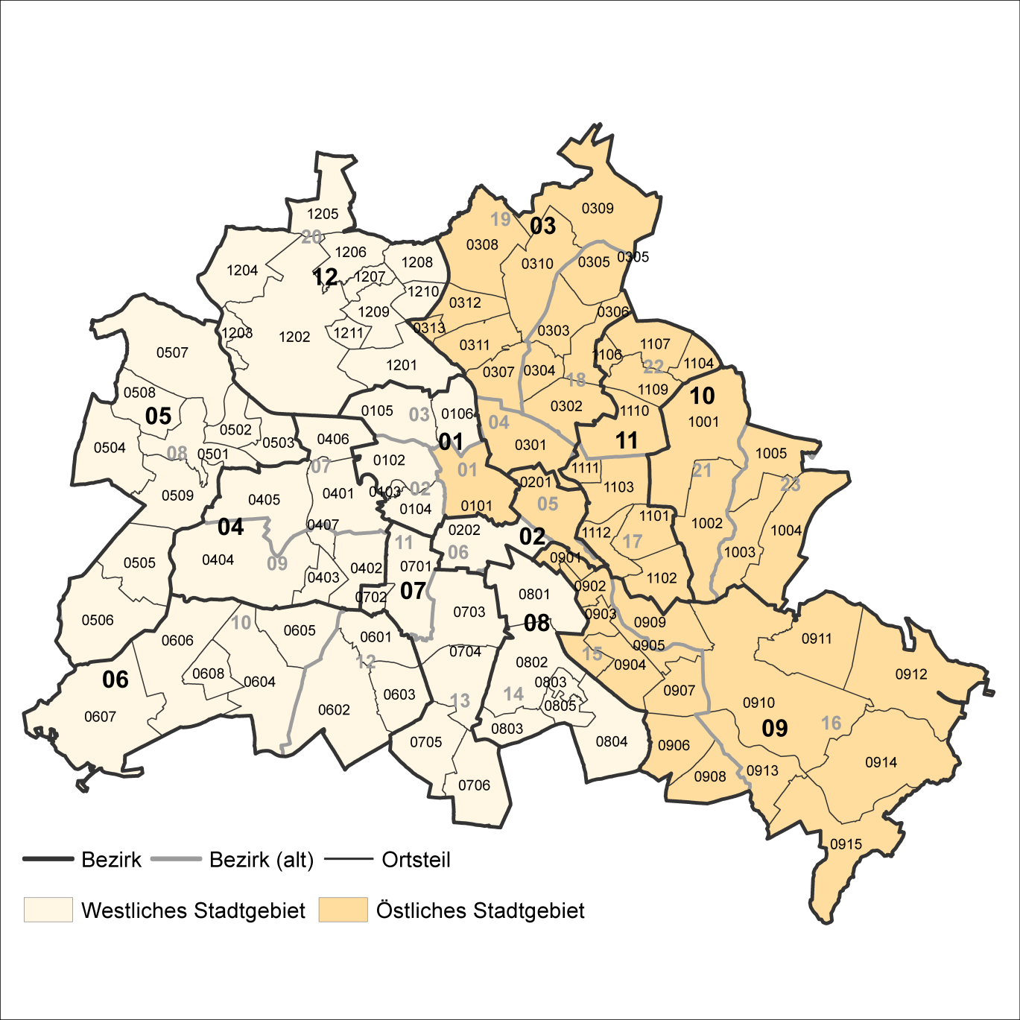
2 Bezirke und Ortsteile von Berlin
Karte zu den Tabellen: 11, 12 und 13

Bezirke:
01 Mitte
02 Friedrichshain-
Kreuzberg
03 Pankow
04 Charlottenburg-
Wilmersdorf
05 Spandau
06 Steglitz-
Zehlendorf
07 Tempelhof-
Schöneberg
08 Neukölln
09 Treptow-
Köpenick
10 Marzahn-
Hellersdorf
11 Lichtenberg
12 Reinickendorf

____

Laut Beschluß des Bezirksamtes Steglitz-Zehlendorf von Berlin vom 17. November 2020 wurde jeweils ein Teil der
Ortsteile Zehlendorf und Nikolassee zum neuen Ortsteil Schlachtensee erklärt.

